箱唛扫码
Factory name (工厂名称)
PO. Number(订单号) | 82496-01
Style Code.(款号) | 6614-228
Product Code.(产品编号) | RECYCLE CARE LABEL RECYCLE COMPONENT LABEL | Carton No.(箱号):
Inner Packages(包装方式） | 2000pcs/ bundle | 1\1
SIZE/qty (尺码/数量) | 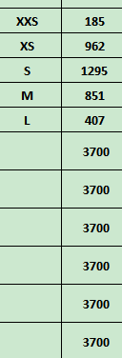
Carton Dimension（箱规） | 20*30*40 | Country of Origin：
Gross Weight（毛重） | 5.2KG | Made In China
Net Weight（净重） | 4.8KG
Remark（备注）

 | 06614228800010
 | 06614228800027
 | 06614228800034
 | 06614228800041
 | 06614228800089
 | 06614228800010
 | 06614228800027
 | 06614228800034
 | 06614228800041
 | 06614228800089

